상품제안서
멀티블 3in1 고속무선충전기 (2세대) | 상품코드: S40675

 |  |  |  |  |  |  | 02-713-8555 | www.synergygift.co.kr
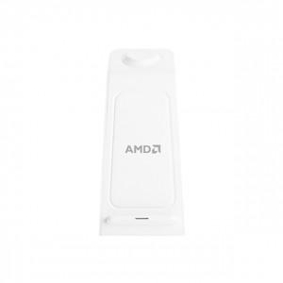 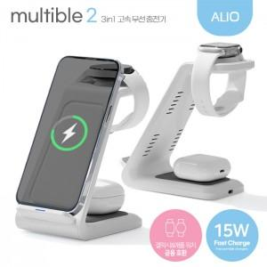

【상세/제작정보】 | 갤럭시&애플워치 공용호환! 빠르고 편리한 15W 무선 고속 충전 / 듀어코일 장착되어 가로,세로 방향상관없이 충전 가능

【인쇄/포장옵션】 | 레이저 / 포장지포장

【공급단가】 | 수량 | 50~ | 100~ | 300~ | 1,000~ | 3,000~
*VAT별도 | 단가 | 11,800원 | 11,600원 | 11,100원 | 10,600원 | 10,400원

【상품 URL】 | https://www.synergygift.co.kr:443/src/goods_detail.php?gdno=40675

